Biyokimya
Numune Adı | TAS(mmol/L) | TOS (µmol/L) | OSI | CAT (U/L) | SOD (U/ml) | GPX (U/L)
Karaciğer-1 | 3.35 | 18.18 | 0.543 | 206 | 165 | 472 | Kullanılan cihaz: Mindray marka BS400 model tam otomatik biyokimya cihazı
Karaciğer-2 | 2.62 | 8.38 | 0.320 | 245 | 151 | 469 | TAS: Total Antıoxıdant Status
Karaciğer-3 | 3.25 | 15.45 | 0.475 | 114 | 146 | 329 | TOS: Total Oxıdant Status
Karaciğer-4 | 3.36 | 12.5 | 0.372 | 162 | 182 | 351 | OSI: Oxıdatıve Stress Index
Karaciğer-5 | 3.1 | 16.64 | 0.537 | 177 | 228 | 402 | SOD: Super Oxıde Dismutase
Karaciğer-6 | 2.81 | 8.72 | 0.310 | 206 | 166 | 346 | GPx: Glutathione Peroxidase
Karaciğer-7 | 3.38 | 12.1 | 0.358 | 169 | 217 | 404 | CAT: Catalase
Karaciğer-8 | 3.5 | 15.47 | 0.442 | 190 | 177 | 362
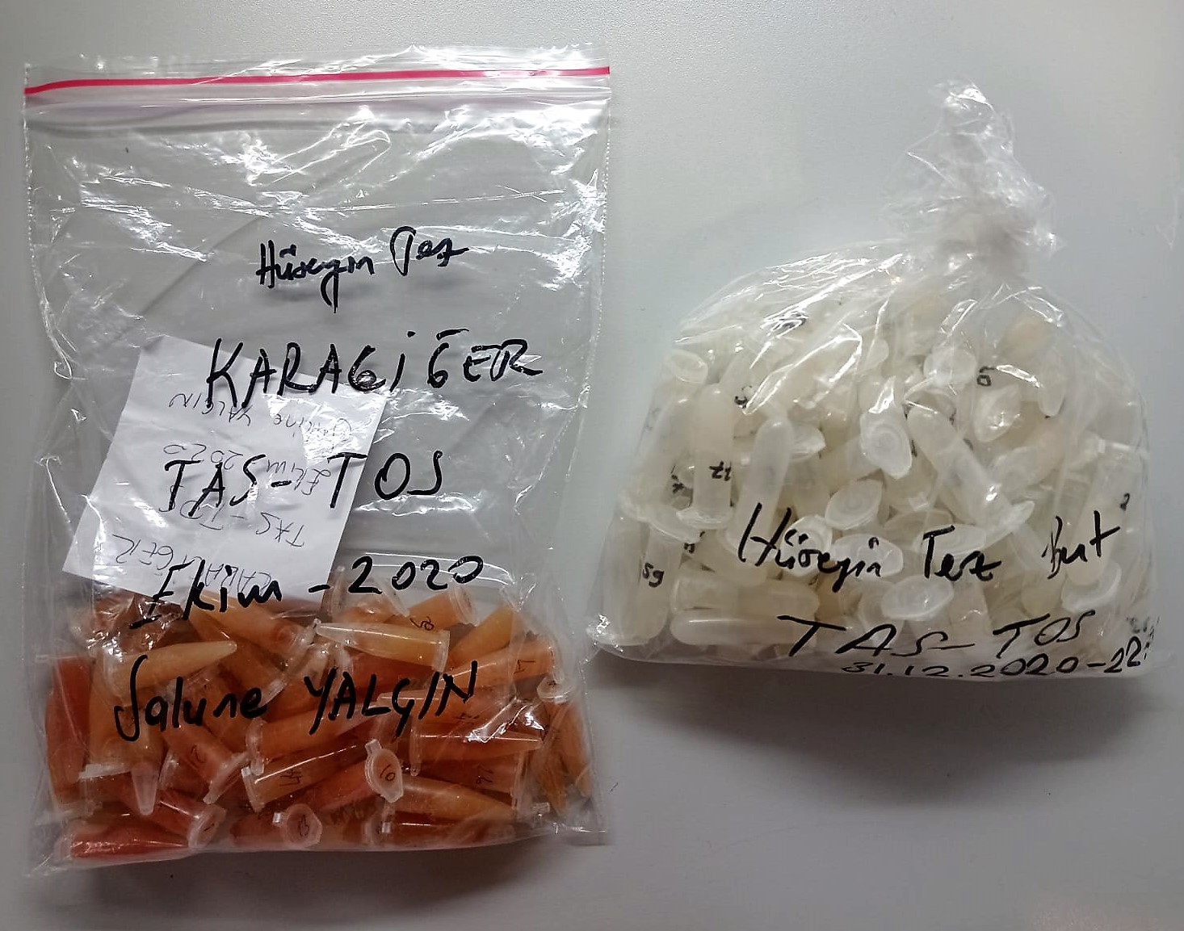
Karaciğer-9 | 3.15 | 14.55 | 0.462 | 174 | 166 | 440
Karaciğer-10 | 2.77 | 21.55 | 0.778 | 183 | 190 | 403
Karaciğer-11 | 2.51 | 13.81 | 0.550 | 214 | 190 | 341
Karaciğer-12 | 2.39 | 15.39 | 0.644 | 220 | 178 | 431
Karaciğer-13 | 2.85 | 13.44 | 0.472 | 152 | 191 | 431
Karaciğer-14 | 2.63 | 13.78 | 0.524 | 204 | 182 | 450
Karaciğer-15 | 2.64 | 10.27 | 0.389 | 168 | 190 | 485
Karaciğer-16 | 2.72 | 9.61 | 0.353 | 247 | 150 | 507
Karaciğer-17 | 3.03 | 12.5 | 0.413 | 201 | 229 | 469
Karaciğer-18 | 3.03 | 12.57 | 0.415 | 187 | 169 | 313
Karaciğer-19 | 2.61 | 8.98 | 0.344 | 179 | 189 | 485
Karaciğer-20 | 3.12 | 17.6 | 0.564 | 184 | 147 | 501
Karaciğer-21 | 2.88 | 18.18 | 0.631 | 206 | 205 | 511
Karaciğer-22 | 2.78 | 13.13 | 0.472 | 197 | 198 | 484
Karaciğer-23 | 3.13 | 12.77 | 0.408 | 180 | 187 | 458
Karaciğer-24 | 2.58 | 10.05 | 0.390 | 173 | 184 | 535
Karaciğer-25 | 3.11 | 9.35 | 0.301 | 171 | 219 | 474
Karaciğer-26 | 3 | 12.78 | 0.426 | 186 | 166 | 509
Karaciğer-27 | 2.51 | 13.71 | 0.546 | 167 | 202 | 519
Karaciğer-28 | 2.75 | 11.52 | 0.419 | 176 | 183 | 545
Karaciğer-29 | 2.84 | 13.79 | 0.486 | 165 | 218 | 517
Karaciğer-30 | 3.17 | 10.2 | 0.322 | 209 | 146 | 458
Karaciğer-31 | 3.33 | 15.16 | 0.455 | 159 | 178 | 339
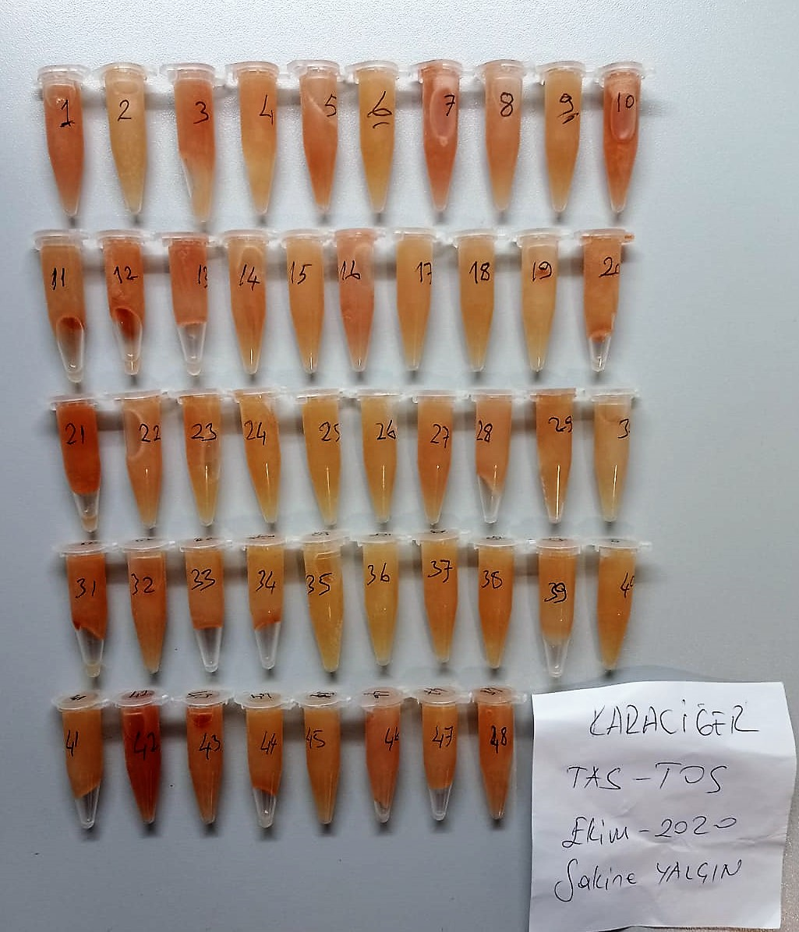
Karaciğer-32 | 3.11 | 14.38 | 0.462 | 176 | 171 | 464
Karaciğer-33 | 2.97 | 11.97 | 0.403 | 240 | 127 | 459
Karaciğer-34 | 2.51 | 5.92 | 0.236 | 178 | 242 | 430
Karaciğer-35 | 2.84 | 9.16 | 0.323 | 184 | 198 | 397
Karaciğer-36 | 2.53 | 6.68 | 0.264 | 174 | 191 | 478
Karaciğer-37 | 2.87 | 11.3 | 0.394 | 163 | 230 | 451
Karaciğer-38 | 3 | 11.66 | 0.389 | 137 | 210 | 517
Karaciğer-39 | 3.06 | 10.33 | 0.338 | 166 | 173 | 323
Karaciğer-40 | 2.66 | 11.61 | 0.436 | 129 | 195 | 410
Karaciğer-41 | 3.36 | 11.69 | 0.348 | 182 | 154 | 468
Karaciğer-42 | 2.89 | 21.8 | 0.754 | 179 | 193 | 522
Karaciğer-43 | 2.97 | 17.32 | 0.583 | 250 | 139 | 502
Karaciğer-44 | 3.02 | 10.28 | 0.340 | 214 | 160 | 476
Karaciğer-45 | 2.71 | 10.55 | 0.389 | 148 | 184 | 533
Karaciğer-46 | 3.32 | 14.73 | 0.444 | 185 | 145 | 535
Karaciğer-47 | 3.32 | 10.92 | 0.329 | 188 | 192 | 490
Karaciğer-48 | 2.96 | 16.03 | 0.542 | 173 | 169 | 515
But-1 | 1.37 | 0.023 | 0.002 | 386 | 193 | 638
But-2 | 0.94 | 0.068 | 0.007 | 359 | 182 | 433
But-3 | 1.19 | 0.128 | 0.011 | 359 | 173 | 475
But-4 | 0.97 | 0.085 | 0.009 | 409 | 175 | 515
But-5 | 1.02 | 0.133 | 0.013 | 396 | 174 | 298
But-6 | 0.91 | 0.146 | 0.016 | 387 | 193 | 241
But-7 | 0.99 | 0.017 | 0.002 | 421 | 200 | 634
But-8 | 0.98 | 0.095 | 0.010 | 415 | 177 | 486
But-9 | 1.1 | 0.03 | 0.003 | 320 | 190 | 823
But-10 | 0.92 | 0.138 | 0.015 | 370 | 186 | 423
But-11 | 1.17 | 0.138 | 0.012 | 389 | 191 | 353
But-12 | 1.07 | 0.384 | 0.036 | 441 | 169 | 482
But-13 | 1.15 | 0.29 | 0.025 | 429 | 193 | 452
But-14 | 1.03 | 0.26 | 0.025 | 318 | 144 | 517
But-15 | 1.18 | 0.91 | 0.077 | 455 | 160 | 542
But-16 | 1.18 | 0.144 | 0.012 | 456 | 182 | 597
But-17 | 1.33 | 0.77 | 0.058 | 466 | 169 | 909
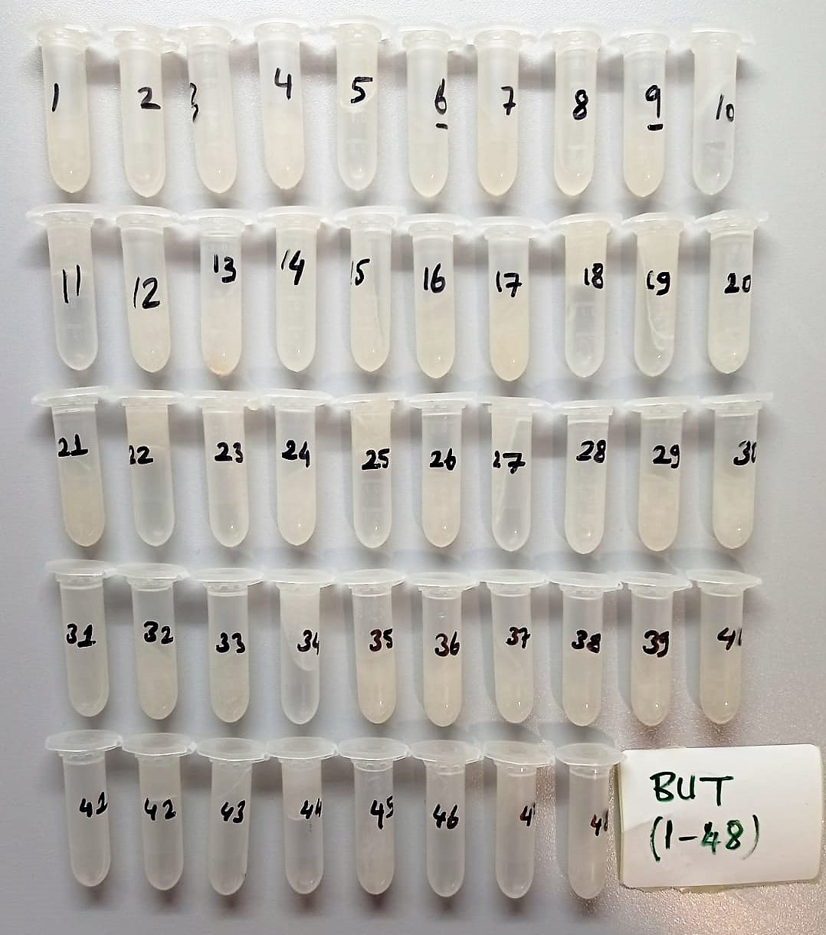
But-18 | 1.24 | 0.1 | 0.008 | 85 | 191 | 495
But-19 | 1.27 | 0.172 | 0.014 | 129 | 185 | 635
But-20 | 1.09 | 0.176 | 0.016 | 499 | 184 | 420
But-21 | 1.3 | 0.42 | 0.032 | 471 | 171 | 572
But-22 | 1.13 | 0.43 | 0.038 | 369 | 196 | 526
But-23 | 0.94 | 0.053 | 0.006 | 393 | 224 | 594
But-24 | 0.73 | 0.184 | 0.025 | 485 | 171 | 317
But-25 | 0.94 | 0.063 | 0.007 | 191 | 179 | 524
But-26 | 1.17 | 0.29 | 0.025 | 593 | 207 | 524
But-27 | 1.07 | 0.22 | 0.021 | 383 | 298 | 292
But-28 | 1.01 | 0.163 | 0.016 | 450 | 195 | 379
But-29 | 1.24 | 0.37 | 0.030 | 359 | 188 | 495
But-30 | 1.16 | 0.24 | 0.021 | 469 | 186 | 588
But-31 | 1.1 | 0.24 | 0.022 | 437 | 178 | 377
But-32 | 0.99 | 0.34 | 0.034 | 442 | 197 | 430
But-33 | 1.17 | 0.2 | 0.017 | 334 | 191 | 531
But-34 | 1.04 | 0.38 | 0.037 | 403 | 180 | 407
But-35 | 1.23 | 0.17 | 0.014 | 480 | 186 | 645
But-36 | 1.15 | 0.4 | 0.035 | 467 | 160 | 386
But-37 | 1.15 | 0.033 | 0.003 | 374 | 166 | 517
But-38 | 1.08 | 0.36 | 0.033 | 454 | 173 | 475
But-39 | 1.25 | 0.28 | 0.022 | 388 | 182 | 683
But-40 | 1.46 | 0.67 | 0.046 | 495 | 180 | 606
But-41 | 1.07 | 0.25 | 0.023 | 525 | 182 | 410
But-42 | 1.01 | 0.49 | 0.049 | 479 | 200 | 566
But-43 | 1.11 | 0.82 | 0.074 | 405 | 211 | 394
But-44 | 1.03 | 0.16 | 0.016 | 72 | 43 | 620
But-45 | 1.25 | 0.089 | 0.007 | 441 | 204 | 643
But-46 | 1.07 | 0.3 | 0.028 | 451 | 221 | 446
But-47 | 1.05 | 0.39 | 0.037 | 436 | 192 | 476
But-48 | 1.06 | 0.26 | 0.025 | 436 | 185 | 415

